1
Школа | МБОУ "Татарско-Суксинкая ООШ" |  |  | Отд./корп |  | 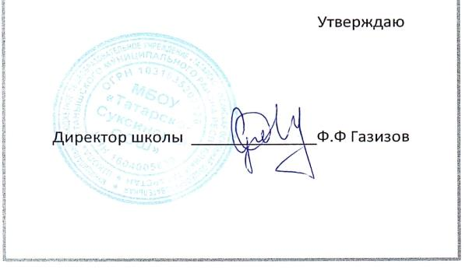 |  | Дата | 2025-09-09

Прием пищи | Раздел | № рец. | Блюдо | Выход, г | Цена | Калорийность | Белки | Жиры | Углеводы
Завтрак | гор.блюдо | 291 | Плов из птицы (грудка куриная) | 200 | 63.69 | 292 | 15 | 14 | 26
 | гор.напиток | 3 | Напиток из смеси сухофруктов | 200 | 7.33 | 80 | 1 | 0 | 19
 | хлеб бел. | 1 | Хлеб пшеничный | 30 | 2.31 | 71 | 2 | 0 | 15
 | хлеб черн. | 1 | Хлеб ржаной (ржано-пшеничный) | 20 | 1.52 | 44 | 1 | 0 | 9
 | закуска | 24 | Салат из свежих помидоров и огурцов | 100 | 4.71 | 71 | 1 | 6 | 7
 | пром. | пром. | Пряники | 42 | 5.04 | 189 | 2 | 1 | 27

Завтрак 2 | фрукты

Обед | закуска
 | 1 блюдо
 | 2 блюдо
 | гарнир
 | напиток
 | хлеб бел.
 | хлеб черн.

Полдник | булочное
 | напиток

Ужин | гор.блюдо
 | гарнир
 | напиток
 | хлеб

Ужин 2 | кисломол.
 | булочное
 | напиток
 | фрукты

